Blad1
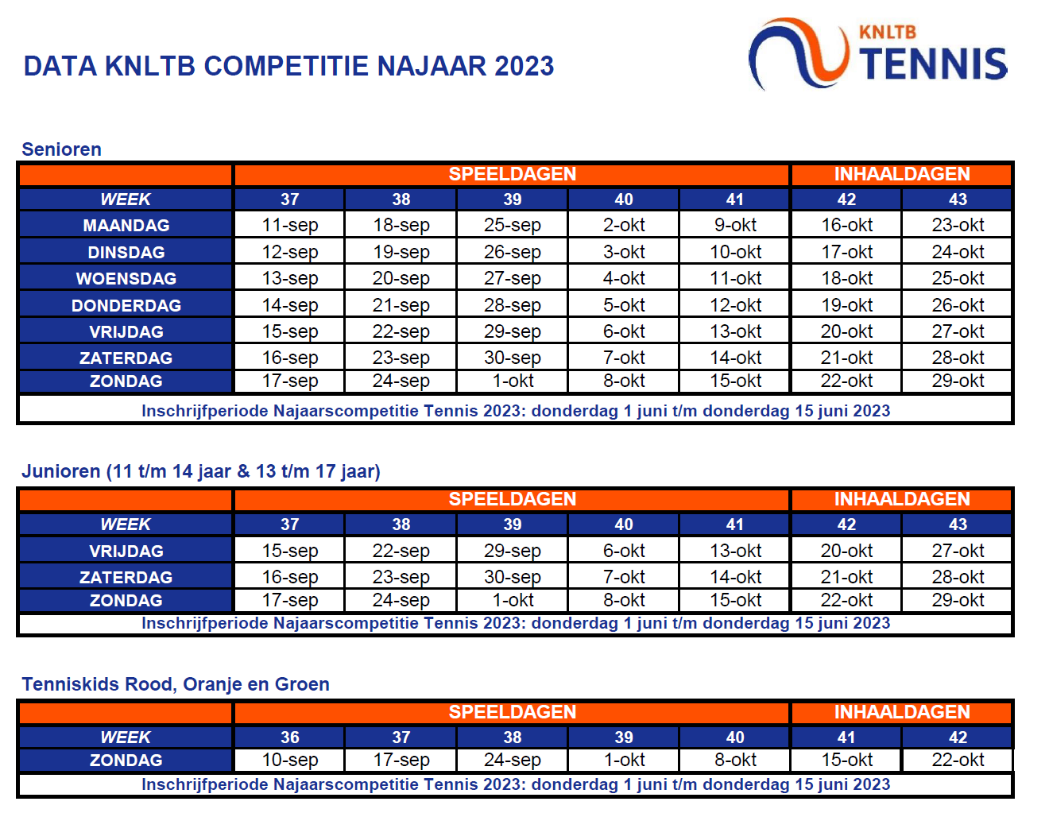
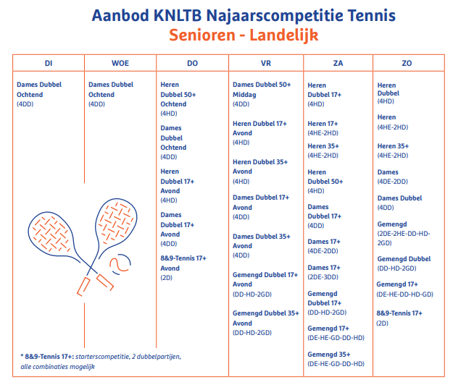
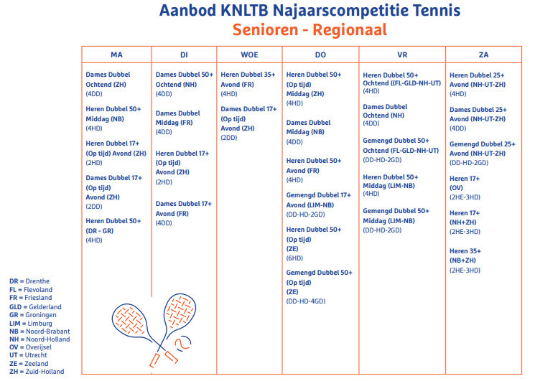
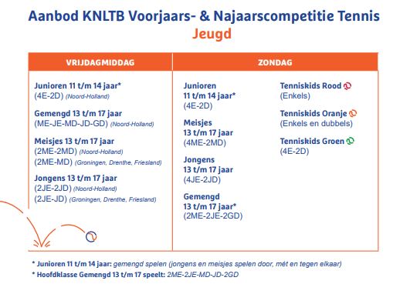
 | Najaarscompetitie 2023

1 |  | tel. captain |  | email captain

 |  | 0.00
 |  |  | teamgemiddelde
 | vul hier de competitie in die je wilt spelen. Precise omschrijving svp

